Varios
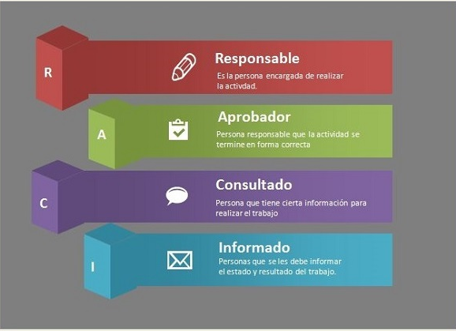

URL de los Templates de la Metodología
https://anheuserbuschinbev.sharepoint.com/sites/MiddleAmericas/Solutions/Design/PMO/Pages/default.aspx?RootFolder=%2Fsites%2FMiddleAmericas%2FSolutions%2FDesign%2FPMO%2FDocuments%2FTalaris%20Methodology%2FTemplates&FolderCTID=0x012000FB27DBD9805FDA4B9162240B057BF0BE&View=%7BB653080F%2DD0C4%2D46D4%2D8FD8%2DBB716BBDC60B%7D

